化学试剂、仪器
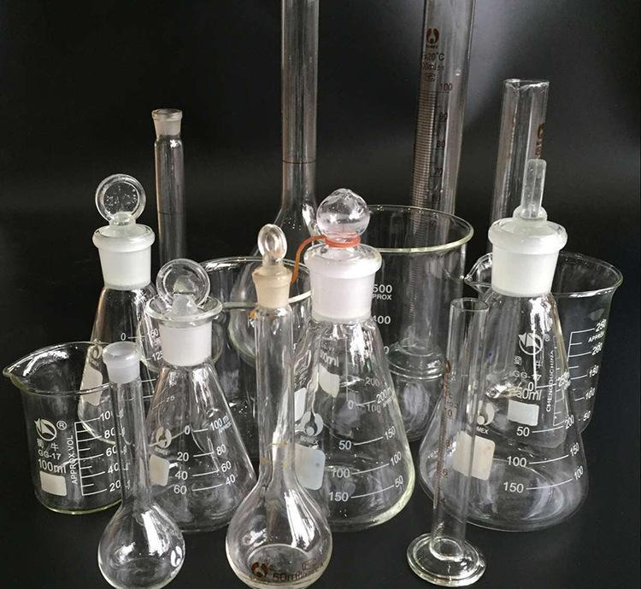
产品名称 | 别名 | 英文名 | 分子式 | CAS | 性状 | 用途 | 用法

化学试剂
实验室实验仪器

